Table 1
!" # $ ! #
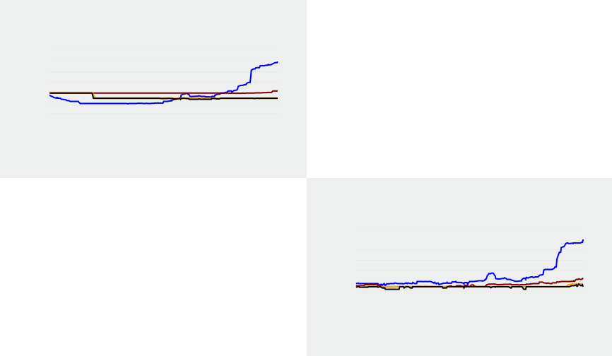
³
²
”! µ –#„"†" ! # —˜™
”“¹—˜# ! "„ † ™
³°
²°
²° ž° ž°Ÿ
±°
±°
³° ³° ²° ²°Ÿ ž°±
“”•–—˜™
“”•–— "´ µ¶ Œ "„ ·#" Œ " ¸˜™
±°
±°
³° ³° ²° ²°Ÿ ž°±
“Ç”‡$ —˜™
¬
¬
¬
³ ž
”! # µÉ “†# !" —˜# ! "„ † ™
• † • ! † —ÁÂ¿¼" Ê¶ ™
ƒ „… ! „ † # "†#" # ! # # ‡ !" # $ ! # † !" !ˆ ‰ ! † ! … !Š† ‹…! „ †Œ„ ! # „ † „  ‰ „ ! †# Œ "„ „… ! „ † ƒ †Œ„ ! # ! … † „ ! „ " ! † ŽŽ ŽŽ ŽŽ‘ ŽŽ’
º ‹ # »„¼" ‡½„ # … !¾ # — ¿ÀÁÂ¿™ $ º ‹ Â " ‡½„ # … !¾ # —˜ Å Å™
±° ±° ±° ³° ³° ³°³ ž
¹ †µ • „ ! " —ÁÂ¿¼" Ê¶ ™
“†‰ "„ † Ì"! † ” ¾ —ÁÂ¿¼" Ê¶ ™
È Ä Æ Ã
±Ÿ
ž
Ë¬
Ëž Ë² Ë³ Ë±Ÿ ËÃŸ
Æ Ã ± ³ ² žŸ
# ”!"„Î!" —˜# ”“¹™
Ì¾‰"# Í¾ "# # Â !”Œ¼ " —˜# ”“¹™ # Ï „"† —˜# ”“¹™
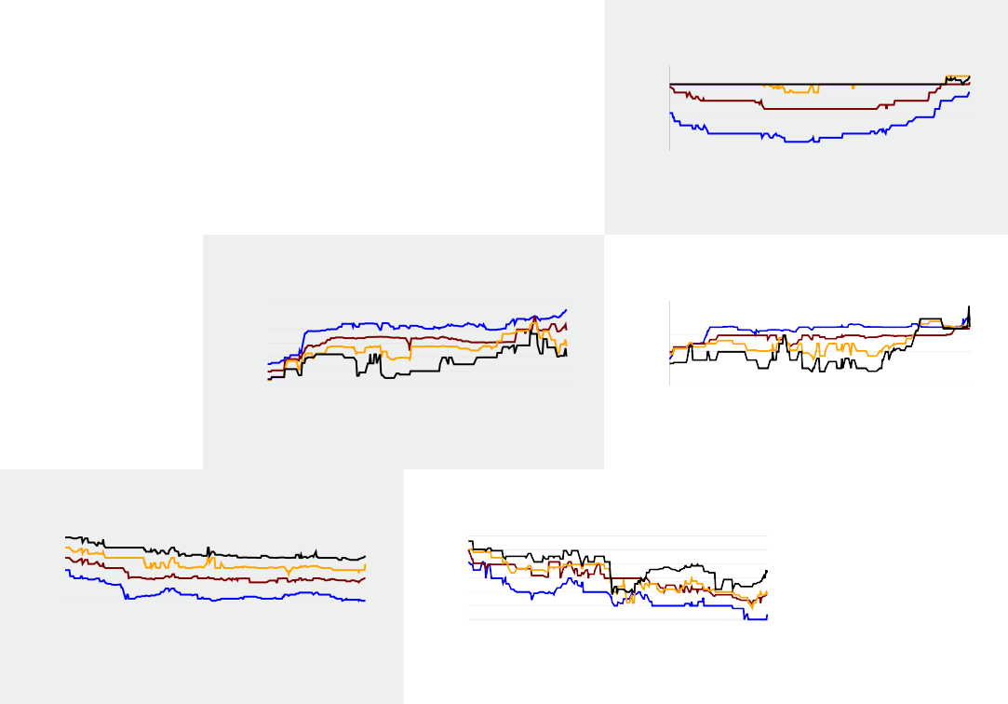
Æ
Ã
Ë
Ë Ë
Ë³
Ä Ë³° Ë±° Ë±° Æ ËÃ° ËÃ° ËÆ°Ÿ ÃŸ ËÆ°±

Ð– „ † ÑÌ"„"† "µÉ Ò ¼" "# #
% &'( (
23.'456
23.'4 E F GH I , B I J56
32N45 , % 6
P Q, &R, S 41TUVWT6
P W &R, S 45 / /6 XYZ[\ ^_`
Zabcdefghijiekalgde^_`
ZadgmcndXjgmekailo^_gbpabepihbjkd` qdjklqdabjkb^rstuiovwbe` yloljclqdhbapilo^rstuiovwbe` Xjzbekihbjkd{iabkdjdZl|e^rstuiovwbe`
{|zigl}|~miglgdsbkdaZuoipd^_gdZXy`
€bemoklgdZaihaid^_gdZXy`
€bemoklgd‚dhijlo^_gdZXy`
)*+ )*
, % , %
789: 78;<
) -
. , /
, % 0
1 /0
)*+ )*
, % , %
) -
. , /
, % 0
1 /0
)*+ )*
, % , %
) -
. , /
, % 0
1 /0
+
)*+ )*
, % , %
) -
. , /
1 /0
=8>: ? 4 6
@8=: @8A> @8A> 4 6
B @8<= @8<=
78;> 78;9
@8:9 @8>7
=8@ =87>
=8> =8<=
:<8<> :<8A
L8A7 L8L>
=8<7 =8>A x:<8> x:>8>
=8>7 ? 4 6
@8>; ? 4 6
=87> 4 6
=8=> ? 4 6
:@8:= ? 4 6 98>7 ? 4 6
=8>A 4 6
4 6
4 6
4B6
4 6
4 6
4 6
CK
K CD
O K B
K
K
B
B
K
@8=> @8AL @8A: M 4 6
<8@7 <8@7 <8@7 4 6
=8<A =8<A =87> ? 4 6 A8> A8> A8:@ ? 4 6 78:> 78:= 78:= 4 6
78> 78<= 78@7 ? 4 6
<8=> <8:= <8> M 4 6
4 6
4B6
4 6
4 6
4 6
4 6
C+
O+
C
O B
+
+
C
B
@8<= @8<=
<8=> <8=>
=8> =8> A8=> A8=> @89= 78> @8=> @8L9
<8L> @8>
@8<=
@8<=
<8=>
=8:L ? A8=> 78> @8L= M
@8>
4+ 6
, % 0
CB @8<= @8<=
4 +6
4 6
4 6
4+6
4 6
4 6
4 6
4O6
4 6
4 6
4 6
4 6
4 6
D
B O K BC
K
C C
K
@8<7 @8<=
<8=> <8=>
=8> =8> A8@9 A8:@ @8=> @8L9 @8=> @8L=
<8=L <8A=
@8<=
@8<=
<8=>
=8>9 ?
A8=> ? @8L9 @8=> M
<8L= ?
4 6
x=8>
=8> =L8A= =;8>
=8> =8> =8> A789> A78A> A78A>
?
?
x:;8L> x<>8A> x<>8@> ?
=>8=> =78>= =78= ? A787> A=8> A=8> A8<> A8<> A8<>
x<>89= x@>8= x@<8>= M
=8;> =8;> =8> M A98L> A8> A8>
A98:> A98= A;8>
?
x@8:> x@8>= x@8:> M
xL8=> xL8=> xL8@> ?
x<8:> x<8:= x<8>
?
xA89> xA8L> xA8A> ?
x:8A> x:8A> x:8@> ?
xA8L> xA8A> xA8A>
4 6
4BC6
4 6
4 6
4 6
4 6
4 6 x<A8L> x@98;> x@;8@= M 4 6
=78>= =8:> =8> M 4 6
L>8A> L:8=> A=8> M 4 6 L:8;> L:8> L>8A> M 4 6 x:8> x:8>= x>8;> ? 4 6 xA8@> xA8:> x=89> ? 4 6
D+
K B O KB BO
B D D O K C
B

‡ !" # $ ! # ”ÎÔÅÀŽ
!" # $ ! #




 œ
„…†‡ˆ‰
€ t}~ ! y"r ~r ‚ w"ƒ #
„±u$ ‡ˆ‰
Ž œ œ

 
q rs ! r t # "t#" # ! # # u !" # $ ! # t !" !v w ! t ! s !xt ys! r tzr ! # r t r { w r ! t# z "r rs ! r t q tzr ! # ! s t r ! r " ! t |!}~ r "}~
„…†‡ "ƒ ¤¥ z "r ¦#" z " ‚ˆ‰ $ § y ­ " ‡ˆ ° °‰
     œ |  | ¢ ¡ ¡ Ž Ž 
„…†‡ˆ‰ „±u$ ‡ˆ‰
§ y # ¨r|" u©r # s !ª # ‡ «}¬­«‰
£
£
£
£
¢
¢ ®
„…†‡ "ƒ ¤¥ z "r ¦#" z " ‚ˆ‰
¢
¢
¡
¡ Ž £
¢ ¢ ¡ ¡ Ž £ | ® ® £ £ ¢ ¢  ¡ £

²† r t ³´"r"t "¤µ ¶ |" "# #
% &'( (
2345789
23457JKLJMNOJPQRSTMKNUVSWXNJSTKRNSY89
]J^JXR_`UaNVbcU XRdRefVXV7ghijkh9 mRKJ]J^JkRMN_78JnJn9
2p3bm 789
·
)*+ )*
, % , %
:;<= :;<:
) -
. , /
, % 0
1 /0
, ·
)*+ )*
, % , %
) -
. , /
, % 0
1 /0
-¸%·
)*+ )*
, % , %
¹ º , , » ¸ ¼
) -
. , /
)*+ )* . , /
, % 0
1 /0
, % , % , % 0
) -
1 /0
:;>? @ A B
:;CD :;>E :;>= F AGB
:;CH :;CD :;CD A B
<;:I >;?I <;:E F A B
:;< :;>D
H;H: H;HI
o o
E;CI E;C:
:;>H @
H;H? @
o
E;>: F
A B
A B
Z[
Z[
A B
[+
:;>: :;> :;>? F A B
H;H: H;H H;H: @ A B
>;H: >;H: >;H: A+B
:;<H :;H :;?: F A[B
Z[
Zl
G [+
:;C< :;C? :;C? A B
H;<D H;H: H;H: A B
<;: <;: <;: A+B
:;CH :;>? :;<E F A B
Z[
Zl
G [+
<;:I <;:> <;:H F A B
\G
H;>:
<;HD
<;D F
A B
GZ

u !" # $ ! # ¾¿°~}~

